FOR.IND.CQA.032 RVT
FOR.IND.CQA.032 |  | RELATÓRIO DE VISITA TÉCNICA (RVT)
VERSÃO | .001
EMISSÃO | 2024-11-28

1. DADOS DO FORNECEDOR E PRODUTO

FORNECEDOR |  | Ardagh Metal Packaging |  |  |  | PRODUTO |  | Latas |  |  | DATA |  | 2025-02-10

2. INFORMAÇÕES GERAIS DA VISITA TÉCNICA

PAUTA |  | Visita técnica para tratativa de RNC'S

PARTICIPANTE |  | Juliano Garcia

PARTICIPANTE |  | Gabriel Ferri

PARTICIPANTE |  | Renata Soares / Maurillio / Andria

PARTICIPANTE |  | Carlos E. / Nubia Paula

PARTICIPANTE |  | Laura Jacomo / Maria Eduarda

3. FOTOS DA VISITA TÉCNICA

LATA COM CABELO DE ALUMÍNIO
1 HORA DE REJEITOS LINHA 03
TENSÃO DOS FITILHOS
FOTO 01 |  |  |  |  | FOTO 02 |  |  |  |  | FOTO 03
 |  |  |  |  | 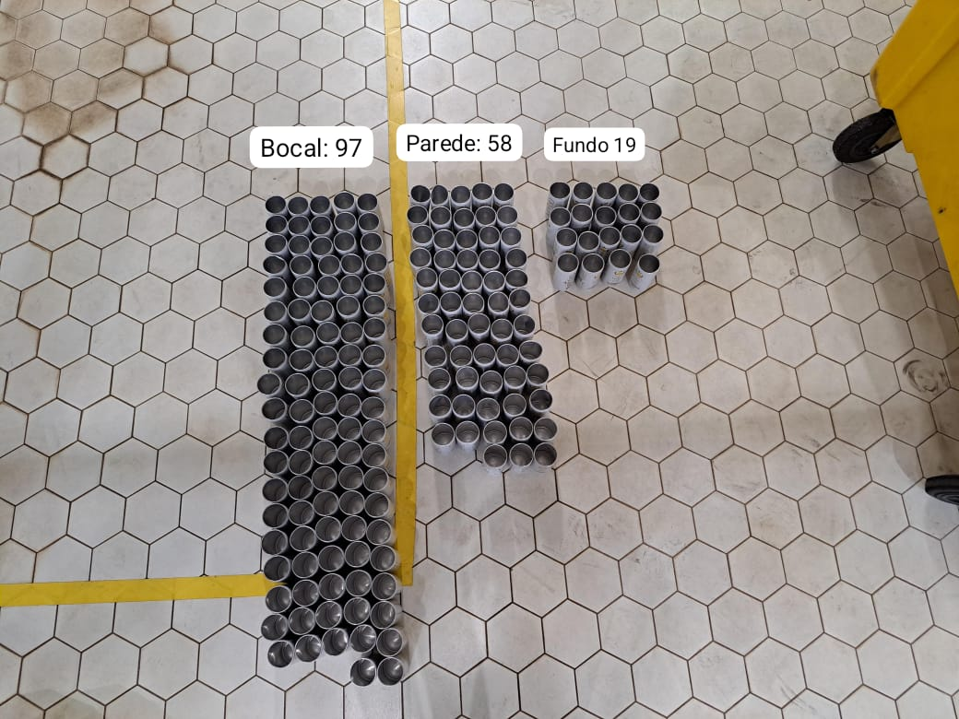 |  |  |  |  | 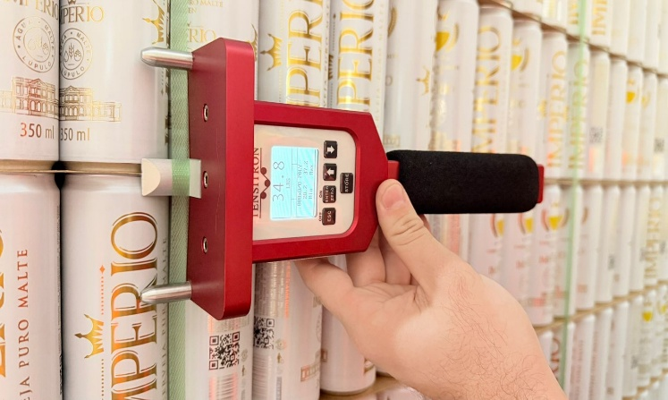

4. ASSUNTOS ABORDADOS

Nos dias 10 e 11/02/2026, recebemos os técnicos Juliano e Gabriel para tratativas do seguinte RNC: - RNC FRUTAL0126023: Lata Império Pilsen 350mL e Império Ultra 269mL, sujidade/amassado no bocal. - Foram realizados acompanhamentos dos índices de cantronic na linha 03 e 04, coletando informações e amostras referentes à rejeição de bocal (cabelo de alumínio, vinco no flange, sujidade no bocal, ruga no pescoço, entre outros) durante 02 horas. - Foram realizadas medições dos tensionamentos dos fitilhos durante o recebimento em 10 paletes de latas Império Pilsen 350mL e 10 paletes Império Pilsen 269mL Promocional, para fins de avaliação interna da Ardagh. - Durante análise de recebimento da Lata Império Pilsen 473mL, lote 260125A11J no dia 11/02/2026, foi observado que todas as latas da carga referente à Printer 01 apresentavam leves manchas amareladas em sua base. O técnico Gabriel estará levando amotras e o RAQ-F26-024 enviado posteriormente.

5. CONCLUSÃO |  |  |  |  |  |  |  |  |  |  |  |  |  | 4. ASSUNTOS ABORDADOS | 4. ASSUNTOS ABORDADOS | 4. ASSUNTOS ABORDADOS | 4. ASSUNTOS ABORDADOS | 4. ASSUNTOS ABORDADOS | 4. ASSUNTOS ABORDADOS | 4. ASSUNTOS ABORDADOS

Em relação aos altos índices de rejeição relatados via QR realizado no dia 05/02/2026, reforçamos a necessidade de um plano de ação com causas bem analisadas e ações de melhorias bem definidas, pois as condições encontradas nas latas recebidas geram a perda excessiva de embalagens durante as produções, o que prejudica o abastecimento nas linhas, comprometendo a produtividade das linhas.

6. ASSINATURAS

CONTROLE DE QUALIDADE |  |  | GESTÃO CONTROLE DE QUALIDADE |  |  |  | GERÊNCIA ENVASE/ PROCESSO |  |  |  | REPRESENTANTE TÉCNICO
NOME: | Controle de Qualidade |  | NOME: | Bruna Targa |  |  | NOME: |  | Jhonatan Martins |  | NOME: | Gabriel Ferri
DATA: | 2026-02-12 |  | DATA: | 2026-02-12 |  |  | DATA: |  | 2026-02-12 |  | DATA: | 2026-02-12

